TEKLIF
 |  |  |  |  | YSF

КОММЕРЧЕСКОЕ ПРЕДЛОЖЕНИЕ
Исх. № 260924-ETHA / 2026-09-24
Кому: Alarko Объект: Etha
TEKLİFE HAZIR DEĞİL

№ | Изображение | Наименование товара | Кол-во | Ед. | Цена с НДС | Сумма | Срок поставки товара
1 | 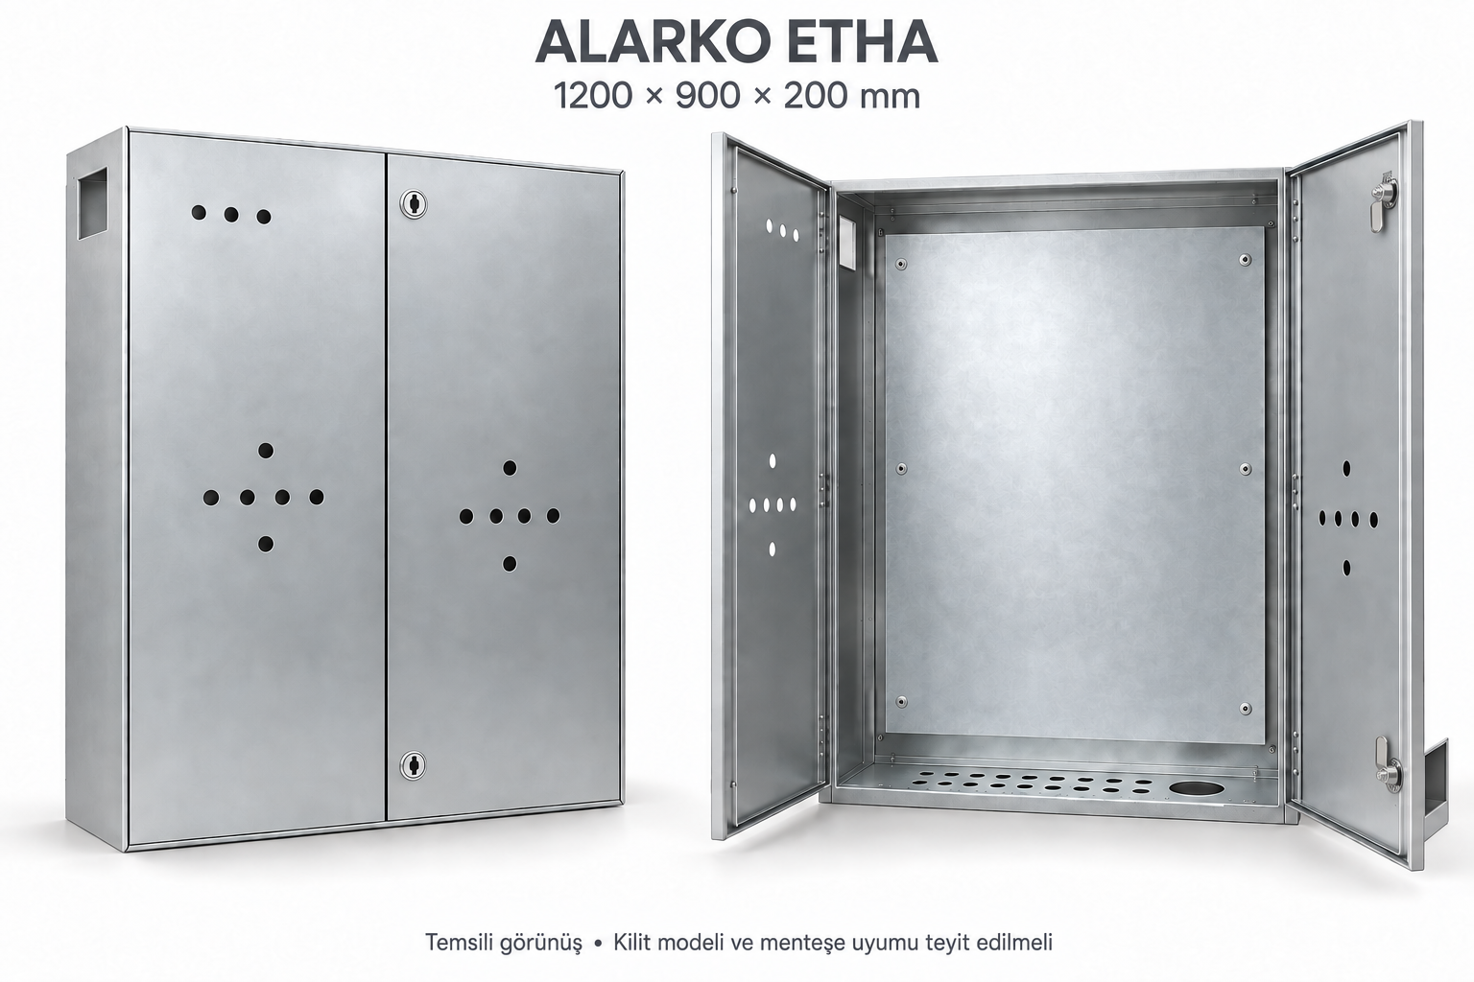 | Корпус пустой двухдверный 1200×900×200 мм | 1 | компл. |  |  | Уточняется

 |  |  |  |  | ИТОГО, KZT

Расчёт на 1 комплект. Количество заказа подлежит подтверждению.
Пустой корпус. Электроаппаратура и шины не входят в состав.
Цены ожидаются. Числовая цена 0 не используется вместо отсутствующей цены.
Материал корпуса, покрытие/RAL, IP и установка подлежат уточнению.
Петля MESAN 095: минимум 22,5 мм; отгиб двери на чертеже 20 мм. Требуется проверка сопряжения.
Состав: 7 кодов / 8 листовых деталей, 6 мест петель, 2 места замков; крепёж и сборка.
Изображение условное. Монтажная схема и расположение .007 требуют подтверждения.

